Аналіз конкурентів
Запитання | Відповідь
Скільки конкурентів?
Чи є реально сильні гравці на ринку, яких знають усі?

Конкурент 1 | dr.bespalenko | Конкурент 2 | oleg_olegovi444 | Конкурент 3 | dr_el_zammar | Конкурент 4 | dr.homenko | Конкурент 5 | dr.serebriannikov | Конкурент 6 | karasortho | Конкурент 7 | yalovenko.dok
Шапка профілю | 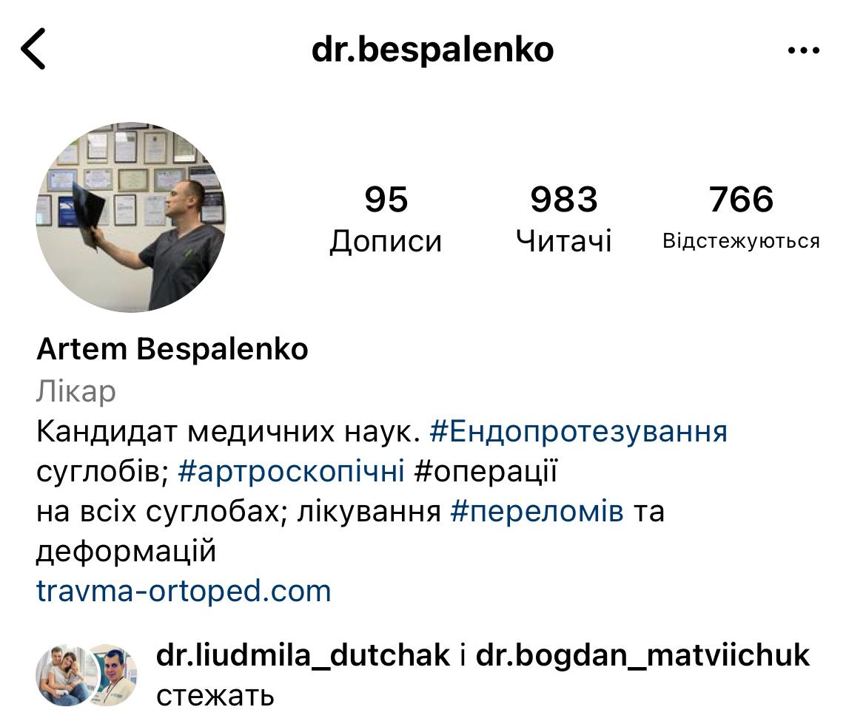 | Шапка профілю | 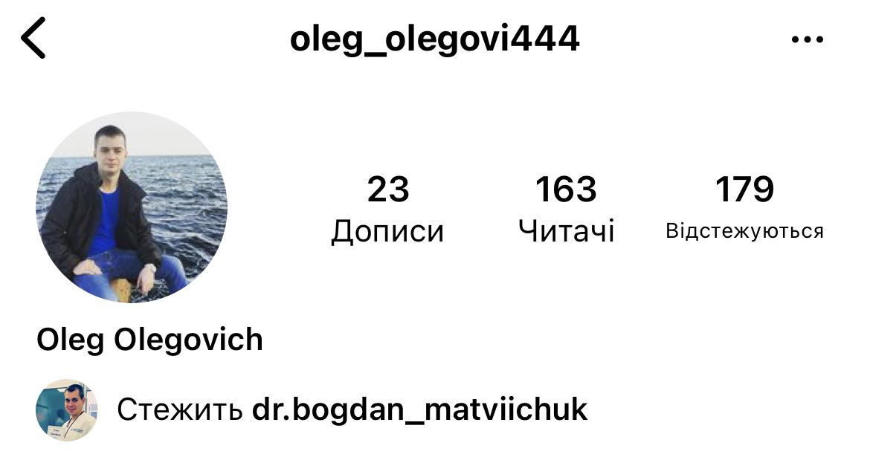 | Шапка профілю | 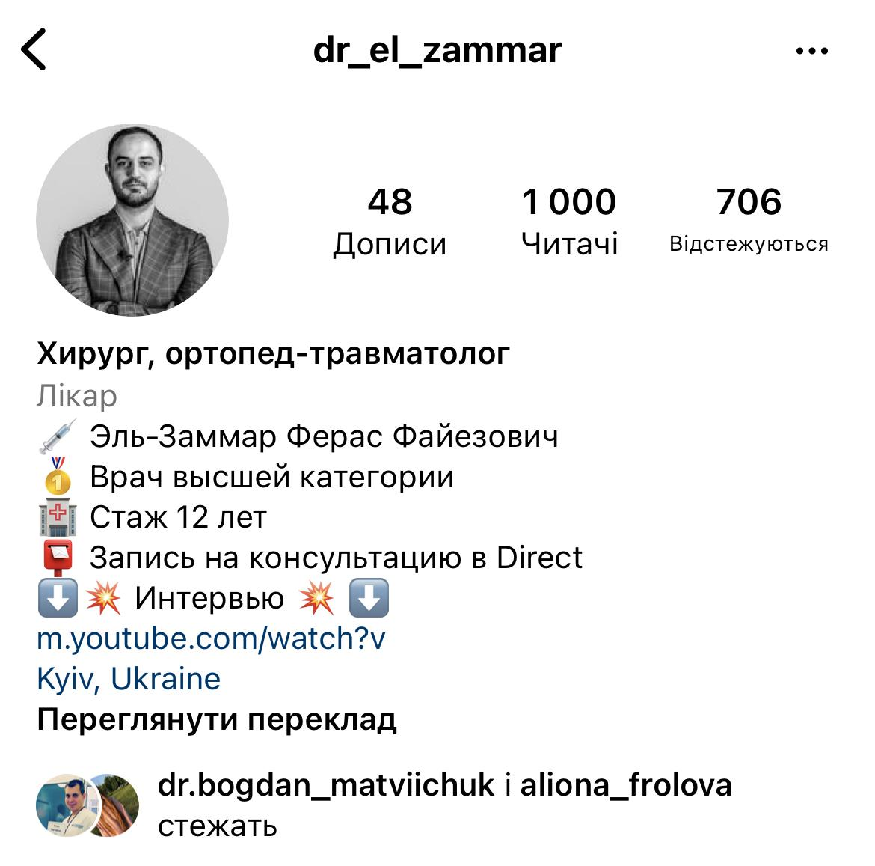 | Шапка профілю | 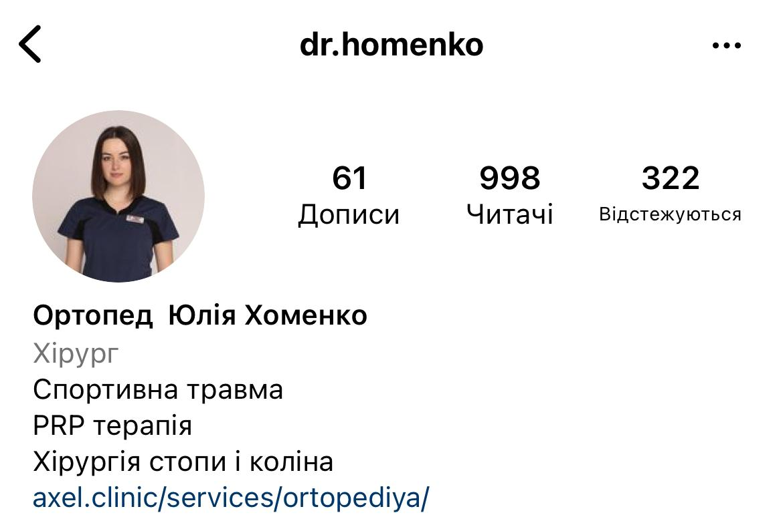 | Шапка профілю | 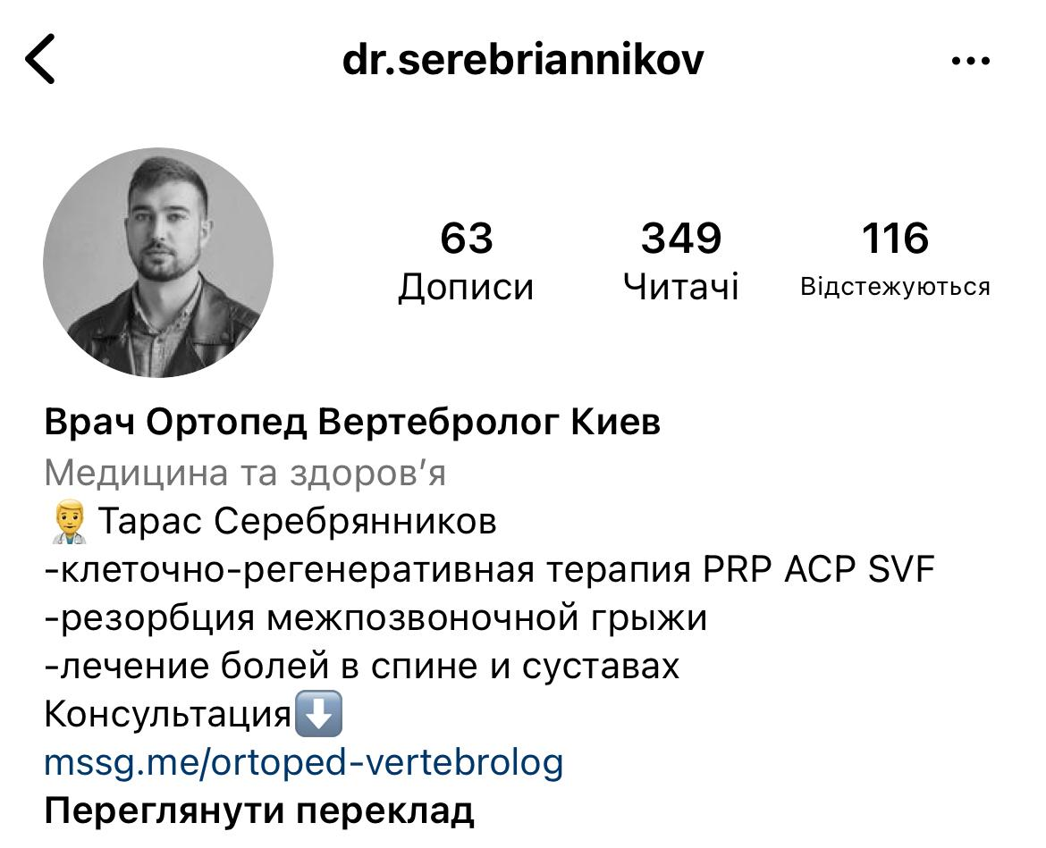 | Шапка профілю | 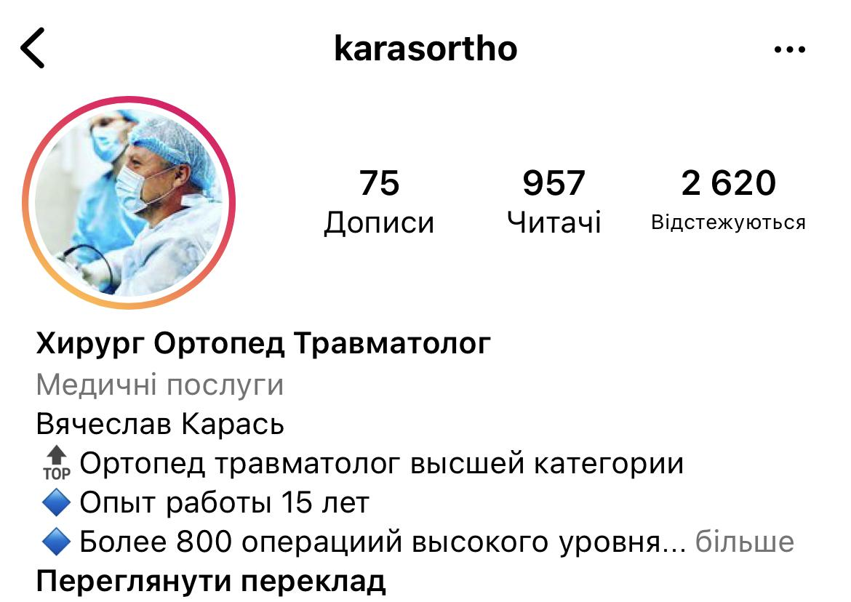 |  | Інстаграм-сторінка не ведеться
Процедури | ендопротезування, | Процедури |  | Процедури | Переломи, ендопротезування, | Процедури | ПРП, гіалуронова к-та, ендопротезування, кінезіотейп | Процедури | ПРП, свф, резорбції | Процедури | травми, операції, протезування,
Місто | Ірпінь госпіталь? | Місто | Ірпінь? | Місто | Київ | Місто | Київ | Місто | Київ | Місто | Київ
Що класного: | Є лендинг; великий досвід роботи; багато життєвих постів; блог чисто експертний; фото з операцій з кров'ю | Що класного: | Багато кейсів використовує, є відгуки, знімки мрт, пояснення операцій, гумор, працює з dr_el_zammar - відмічений в його пості | Що класного: | Шапка оформлена, є поссилання на ютуб ефір, | Що класного: | Позиціонування, як лікаря жіночої збірної по футболу, є сайт, є ціни на сайті, є до/після, гарна аватарка, є живі відеовідгуки, | Що класного: | Зроблені хвйлайтс, є до/після, цікаві пости, оформлена сторінка, є посилання на різні месенджери | Що класного: | Є багато відгуків, є відеовідгуки, сторінка оформлена гарно, в одному кольорі,
Головна відмінність від нас: | Кандидат медичних наук; | Головна відмінність від нас: | не бачу з чим порівнювати, давно немає в Інстаграм | Головна відмінність від нас: | Великий досвід, медійна особистість, є на ютуб | Головна відмінність від нас: | Працює в Києві, професіонал в спортивній медицині і травмі | Головна відмінність від нас: | Ігловколювання? | Головна відмінність від нас:
Що не класно: | Нема естетики в блозі; немає хайлайтс; неоформлена шапка профілю; тексти неоформлені; багато хештегів у тексті; носер тел в тексті; немає корисності - є тільки експертність; | Що не класно: | Тексти неоформлені, хештеги непопулярні, дуже давно не публікує пости, візуал не оформлений, присутній матеріал, що заборонено до показу | Що не класно: | Неоформлені хайлайтс, не відповідає в коментарях, | Що не класно: | Хайлайтс в різному стилі, за останній рік лише 13 постів | Що не класно: | Хайлайтс в різних офрмленнях, сам профіль не в одній кольоровій гаммі | Що не класно: | навіть не знаю, що написати.мені все подобається
Як залучають клієнтів: |  | Як залучають клієнтів: |  | Як залучають клієнтів: |  | Як залучають клієнтів: |  | Як залучають клієнтів: |  | Як залучають клієнтів:
Що пишуть про них клієнти: | 1)Оглянув, назначив відповідні обстеження, провів операцію по заміні кульшового суглобу, запитував як себе почуваю, вів далі; | Що пишуть про них клієнти: | не бачу відгуків | Що пишуть про них клієнти: | в інстаграм відгуки відсутні | Що пишуть про них клієнти: |  | Що пишуть про них клієнти: |  | Що пишуть про них клієнти:
Скільки коштують їхні товари та послуги: | немає даних | Скільки коштують їхні товари та послуги: | немає даних | Скільки коштують їхні товари та послуги: |  | Скільки коштують їхні товари та послуги: |  | Скільки коштують їхні товари та послуги: |  | Скільки коштують їхні товари та послуги:
Скільки підписників | 984 | Скільки підписників | 163 | Скільки підписників | 1000 | Скільки підписників | 998 | Скільки підписників | 349 | Скільки підписників | 957
Про що пишуть | Про своє стажування і досвід -120; ендопротезування (коротко кейс) - 88; фото в мокрій хірургічці (про те що операції щаради людей) - 188+2 коментаря; диплом кандидата медичних наук - 178 + 1 ком; сертифікат за курси і опис, що отримав- 123 + 4 ком; в хір костюмі перед операцією - 100 + 2 ком; про стажування на роботі Мако - 98; відео про попереднє ендопротезування з 3Д моделлю - 388 переглядів | Про що пишуть | Кейси випадків: грижі, вальгус, поранення ножем руки, раликуліт, заміну диска | Про що пишуть | Пост-знайомство - 189 + 1, про ютуб - 129+4, пост опис випадка перелома (тема не розкрита, але є рентгени і 3Д) - 105+8, коротко про ендопротезування - 136, кіста Бейкера в кейсі (фото з операції)- 67+1, про меніск в кейсі - 55,відео звідки беруться грижі диска - 1280 переглядів +1, | Про що пишуть | розрив ахілового сухожилка - 32, кіста Бейкера- 38, артроз гомілково-ступневого суглобу - 41, про гігроми - 106 + 3, таймлапс операції + пам'ятка пацієнту перед заміною суглобу - 1004 перглядів + 11 коментарів, відео про онлайн-консультації - 1156 + 12, майстер-клас по прп - 126 + 3, відео операції по корекції халюкс в таймлапс - 1222+1 | Про що пишуть | про грузію, про гемангіому - 48, чому знімок а не опис МРТ - 50, просто фото сертифікатів, відео метод резорбції грижі - 873, лікувальні уколи за чи проти - 38+5 | Про що пишуть | відгуки - 30, про профілактику захворювань - 8, тест на долголетие - 43+2, як заживає коліно після артроскопії - 30, как понять что вам нужно на прием к ортопеду - 54+1, про тренування і обезболюючі мазі - 17+1, ефект від увт - 25+2, запишіть своїх близьких на огляд ортопеда - 13, про травми взимку - 43+1, відео-огляд коліна на узд - довіра пацієнта до лікаря - 137 переглядів, почему хрустят сустави - 34+1
Які пости набирають більше лайків |  | Які пости набирають більше лайків | 12-41 лайк | Які пости набирають більше лайків |  | Які пости набирають більше лайків |  | Які пости набирають більше лайків |  | Які пости набирають більше лайків
Які пости більше коментують |  | Які пости більше коментують | коменти неактуальні | Які пости більше коментують |  | Які пости більше коментують |  | Які пости більше коментують |  | Які пости більше коментують | мало коментарів по суті
Які іконки Хайлайтс | 1 штука-4.30? відео з операції | Які іконки Хайлайтс | відсутні | Які іконки Хайлайтс | Вопрос-ответ, інтервью, стажировка | Які іконки Хайлайтс | ПРП, про імпланти, до/після, ваші результати - там же відгуки, кінезіотейп, операційна, спортлікар, навчання | Які іконки Хайлайтс | Було/стало, процедури, прп, розвиток, актуальне (шо попало), відгуки, МРТ | Які іконки Хайлайтс | Відгуки, корисне, процес
Які відео знімають |  | Які відео знімають | Відео перед і після операцій - мало | Які відео знімають |  | Які відео знімають | З операцій, відгуки, себе в кабінеті | Які відео знімають |  | Які відео знімають | відео-відгуки
Які хештеги використовують | #ендопротез #артроз #ендопроткзирование #заменасустава #tep #hüfte #endoprotese #лікарбеспаленко #травматолог #ортопед #ірпінь #госпіталь #травматолог #ортопед #лікарбеспаленко #кульшовийсуглоб #артроз #коліннійсуглоб #эндопротез #гонартроз | Які хештеги використовують | #травматологияиортопедия #травма #травматолог #травматологирпень #рана #шовсухожилия #нож #здоровье #грыжа #грыжадиска #нейрохирургия #нейрохирург #травматолог #остеохондроз #грыжапозвоночника #позвоночник #ирпень #шейныйостеохондроз #здороваяспина #traumatology #neurosurgery #spine #spinesurgery #ukraine #health #cervicalspinesurgery | Які хештеги використовують | #артроскопия #операция #артроскопияколенногосустава #повреждениемениска #травматологияиортопедия #травматолог #здоровье #кистабейкера | Які хештеги використовують | #травматологортопед #prp #prpтерапия #прп #блокадасустава #узисуставов #гиалуроноваякислота #лечениеартроза #кинезиотейпирование #тейпированиекиев #блокадасусглобів #уздсуглобів #гіалуроновакислота #лечениеартроза #кинезиотейпирование #тейпированиекиев #блокадасусглобів #уздсуглобів #гіалуроновакислота #пошколденняменіска #гігрома #конрактура #кісточкастопи #лікуванняартроза #кінезіотейпування #тейпуваннякиїв #кистабейкера #кістабейкера #травмаколіна #homenkoinfo | Які хештеги використовують | #drserebriannikov#ортопед #вертебролог #МРТ #остеохондроз #диагноз #лечениеболи #грыжа #протрузия #грижа #позвоночник #опорнодвигательныйаппарат#drserebriannikov #вертебролог #ортопед #РЕЗОРБЦІЯ #РЕЗОРБЦИЯ #резорбціягрижіміжхребцевогодиску #грижа #лікуваннягрижібезопеоації #лікуванняболювспині #болитьспина #болитьшия #головнийбільнапруги #протрузія #радикулярнийсиндром #житибезболю | Які хештеги використовують | #травматолог_киев #ВясеславКарась_хирургКиев #переломкисти_киев #переломстопы_киев #операциянасухожилиях_киев #повреждениесухожилия_киев #переломлодыжек_киев #деформациякисти_киев #аномалииразвитиякистипальцев #артроз_украина #лечениемениска_киев #разрывмениска_киев #мениск_украина #здороваяспина #полезныесоветы #ортопед_киев #травматолог_киев #ВясеславКарась_хирургКиев #врачортопед_киев #терапияпослеперелома #восстановлениепослетравмы #советыдляродителей #мамаиребенок #упражнениядлядетей #Ударноволноваятерапия #увт_киев
Висновок |  | Висновок | Важко через профіль визначити професіоналізм і навіть прізвище лікаря

